LDP50CE
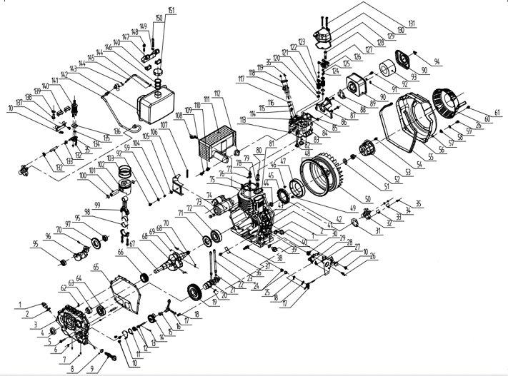
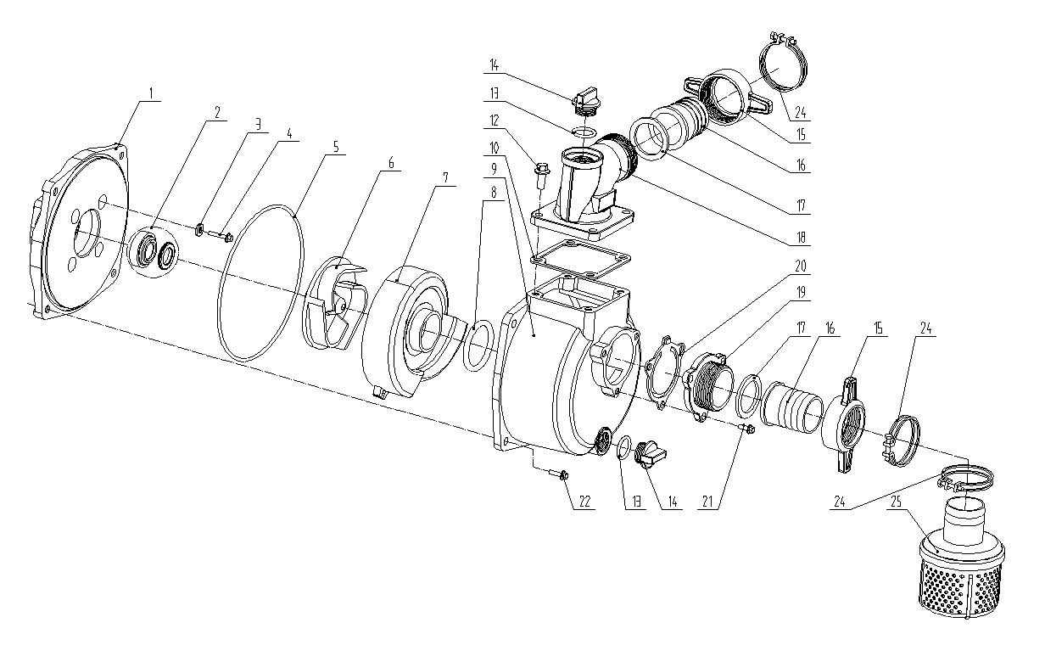

Código | Modelo
109234 | LDP50CE

MOTOR |  |  |  |  | BOMBA

Posición | Descripción | Cantidad | Código Koslan | Especificaciones | Posición | Descripción | Cantidad | Código Koslan | Especificaciones
1 | Tapa- varilla filtro de aceite | 2 | 707807 |  | 1 | Soporte Motor | 1 | 707793
2 | O-ring tapa filtro de aceite | 2 | 707835 | 19,2x2,4 | 2 | Sello mecánico | 1 | 707794
3 | Tapa caja del cigüeñal (Carter) | 1 | - |  | 3 | Empaquetadura perno soporte motor | 4 | - | 8
4 | Sello de aceite | 1 | - | DL25×42×10 | 4 | Perno soporte motor | 4 | - | M8x60
5 | Perno hexagonal | 15 | - |  | 5 | O-ring cuerpo de bomba | 1 | 707795 | 196x4
6 | Tuerca hexagonal | 1 | - |  | 6 | Impulsor | 1 | 707796
7 | Vástago de aluminio | 3 | - | 8x10 | 7 | Difusor | 1 | 707797
8 | O-ring filtro de aceite | 1 | - | 20x2,5 | 8 | O-ring difusor | 1 | 707798 | 53x7
9 | Filtro aceite | 1 | - |  | 9 | Cuerpo de bomba | 1 | -
10 | Perno tapa de bomba de aceite | 6 | - | M6×14 | 10 | Empaquetadura superior cuerpo de bomba | 1 | -
11 | Tapa de bomba de aceite | 1 | - |  | 12 | Perno conexión de descarga | 4 | - | M8x20
12 | O-ring tapa bomba de aceite | 1 | - | 34,5×1,8 | 13 | O-ring tapón cebador - drenaje | 2 | 707799 | 23,6x3,55
13 | Ensamble de bomba de aceite | 1 | - |  | 14 | Tapón cebador - descarga | 2 | 707800
14 | Pasador recto | 1 | - | 3×18 | 15 | Tuerca conexiones | 2 | 707801
15 | Engranaje impulsor bomba de aceite | 1 | - |  | 16 | Espiga de conexiones | 2 | 707802
16 | Alzavalvula | 1 | - |  | 17 | Empaquetadura conexiones | 2 | 707803
17 | Horquilla de cambio | 1 | - |  | 18 | Conexión de descarga | 1 | -
18 | Arandela de gobernador | 3 | - |  | 19 | Conexión de entrada | 1 | -
19 | Engranaje del árbol de levas | 1 | - |  | 20 | Válvula check | 1 | 707804
20 | Llave plana | 1 | - | 5×14A | 21 | Perno conexión entrada | 3 | - | M8x18
21 | Árbol de levas | 1 | - |  | 22 | Perno cuerpo de bomba | 4 | - | M8x25
22 | Alzavalvula | 2 | - |  | 24 | Abrazadera conexiones | 3 | -
23 | Varilla de empuje de válvula | 2 | - |  | 25 | Canastillo succión | 1 | 707805
24 | Rodamiento de aguja | 2 | - | HK081410
25 | Sello de aceite | 1 | - | WD8x14×4
26 | Perno manilla de control | 6 | -
27 | Manilla de control | 1 | -
28 | Resorte de retorno II | 1 | -
29 | Resorte gobernador | 1 | -
30 | Resorte de retorno I | 1 | -
31 | Arandela bomba de inyección | when necessary | -
32 | Bomba de inyección | 1 | 707806
33 | Sello de la bomba de inyección | 1 | -
34 | Placa del sello de la bomba de inyección | 1 | -
35 | Tuerca de bomba de inyección e inyector | 7 | - | M6
36 | Perno placa de empuje carcasa de motor | 1 | -
37 | Placa de empuje carcasa de motor | 1 | -
38 | Corrector de par | 1 | -
39 | Tapón de drenaje | 1 | -
40 | Anillo de cierre tapón de drenaje | 1 | - | 16
41 | Caja del cigüeñal (Carter) | 1 | -
42 | Espárrago de fijación de bomba de inyección (corto) | 1 | - | M6×30
43 | Espárrago de fijación de bomba de inyección (largo) | 2 | - | M6×36
44 | Reten aceite tirador | 1 | - | DR30×45×8
45 | Montaje de estator | 1 | -
46 | Perno montaje de estator | 3 | - | M6×18
47 | Montaje del volante de inercia | 1 | -
48 | Engranaje de anillo volante de inercia | 1 | -
49 | Perno montaje del volante de inercia | 3 | -
50 | Volante de inercia | 1 | -
51 | Arandela de tuerca de volante de inercia | 1 | -
52 | Tuerca volante de inercia | 1 | -
53 | Polea de arranque | 1 | -
54 | Perno polea de arranque | 3 | - | M6×12
55 | Buje amortiguador | 900mm | -
56 | Tapa volante de inercia | 1 | -
57 | Collarín | 5 | - | 10x10
58 | Asiento buje amortiguador | 5 | -
59 | Arandela tapa volante de inercia | 6 | -
60 | Tirador (tapa y cuerda) | 1 | 707809
61 | Perno tirador | 4 | - | M6×8
62 | Pasador recto tapa caja del cigüeñal | 2 | - | 8×12
63 | Rodamiento de aguja principal | 1 | -
64 | Rodamiento de bola | 1 | 700699 | 6205
65 | Empaquetadura tapa caja del cigüeñal | 1 | -
66 | Engranaje de distribución del cigüeñal | 1 | -
67 | Cigüeñal | 1 | -
68 | Chaveta cigüeñal (I) | 2 | - | 5×12A
69 | Bolas de acero cigüeñal | 1 | - | φ6.3
70 | Chaveta cigüeñal (II) | 2 | - | 5×7A
71 | Anillo de rodamiento | 1 | -
72 | Rodamiento de bola | 1 | 700702 | 6306
73 | Perno motor de partida | 2 | - | M10×16
74 | Motor de partida | 1 | -
75 | Empaquetadura culata | 1 | -
76 | Espárrago de culata (corto) | 2 | -
77 | Arandela esparrago culata | 4 | -
78 | Tuerca esparrago culata (corto) | 2 | -
79 | Espárrago de culata (largo) | 2 | -
80 | Tuerca esparrago culata (largo) | 2 | -
81 | Reten de aceite culata | 1 | -
82 | Válvula escape | 1 | -
83 | Válvula admisión | 1 | -
84 | Culata | 1 | -
85 | Tapón de goma culata | 2 | - | AM6×60
86 | Empaquetadura válvula de admisión | 1 | -
87 | Tubo de admisión | 1 | -
88 | Perno tubo de admisión | 2 | - | M6×25
89 | Empaquetadura filtro de aire | 1 | -
90 | carcasa filtro de aire | 1 | -
91 | Tuerca filtro de aire | 2 | - | M6
92 | Perno filtro de aire | 2 | - | M6
93 | Elemento filtro | 1 | 707810
94 | Tuerca mariposa filtro de aire | 1 | - | M6
95 | Rodamiento de bola | 2 | 700696 | 6202
96 | Eje de balanceo | 1 | -
97 | Sello eje de balanceo | 1 | -
98 | Cojinete muñón del cigüeñal | 2 | -
99 | Biela | 1 | -
100 | Arandela pasador de pistón | 2 | - | φ19
101 | Pasador de pistón | 1 | -
102 | Pistón | 1 | -
103 | Kit anillos | 1 | -
104 | Cubrebuje de inducción de aire | 1 | -
105 | Cubierta amortiguador de inducción de aire | 1 | -
106 | Piezas de cubierta de inducción de aire | 1 | -
107 | Asiento amortiguador de inducción de aire | 1 | -
108 | Perno silenciador | 2 | - | M6×14
109 | Arandela resorte silenciador | 2 | - | 8
110 | Tuerca silenciador | 2 | - | M8
111 | Silenciador | 1 | -
112 | Empaquetadura silenciador | 1 | -
113 | Esparrago de doble extremo | 2 | - | AM8×20
114 | Esparrago de doble extremo | 2 | - | AM6×50
115 | Cubierta de aislamiento térmico | 1 | -
116 | Junta de cubierta de aislamiento térmico | 1 | -
117 | Junta de ajuste de boquilla | when necessary | -
118 | Boquilla de combustible | 1 | -
119 | Tapa boquilla de combustible | 1 | -
120 | Sello de aceite | 2 | -
121 | Arandela de resorte de válvula culata | 2 | -
122 | Resorte de válvula culata | 2 | -
123 | Reten del resorte de la válvula de culata | 2 | -
124 | Bloque de ajuste de válvula | 4 | -
125 | Llave de válvula culata | 1 | -
126 | Tapa de válvula | 2 | -
127 | Balancín de válvula | 1 | -
128 | Perno balancín | 1 | - | M8×45
129 | Empaquetadura tapa de culata | 1 | -
...

